상품제안서
아멜리앙 신사각접시(소)2P | 상품코드: S38872

 |  |  |  |  |  |  | 02-713-8555 | www.synergygift.co.kr
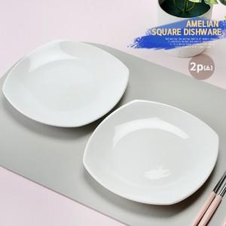

【상세/제작정보】 | 아멜리앙 신사각접시(소)2P 재 질 : 도자기 구 성 : 사각접시2P 사이즈 : 가로16.6 세로16.6 높이2.2cm(대각선지름18cm) 원산지 : 한국

【인쇄/포장옵션】 | 라벨 / 손잡이케이스

【공급단가】 | 수량 | 50~ | 100~ | 500~ | 1,000~ | 2,000~
*VAT별도 | 단가 | 8,450원 | 8,320원 | 8,120원 | 7,800원 | 7,470원

【상품 URL】 | https://www.synergygift.co.kr:443/src/goods_detail.php?gdno=38872

